Evaluation
Instructions: Pour chacun des 17 Objectifs de Développement Durable - ODD, donne-toi une note entre 1 (faible) et 5 (fort) correspondant à l'alignement de ton projet ou de ton organisation avec cet objectif. Note 0 si cet ODD ne concerne pas ton projet ou de ton organisation. Fais-le pour l'alignement initial et pour l'alignement obtenu après tes actions d'amélioration ou de correction de ton projet ou de ton organisation. Les onglets sont protégés, mais sans mot de passe.
Objectif | Description | Note initiale | Note après amélioration
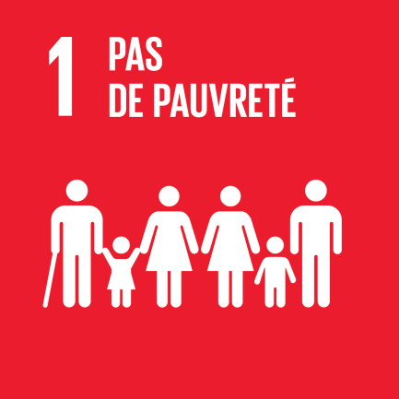 | 1. Pas de pauvreté Éliminer la pauvreté sous toutes ses formes et partout dans le monde.
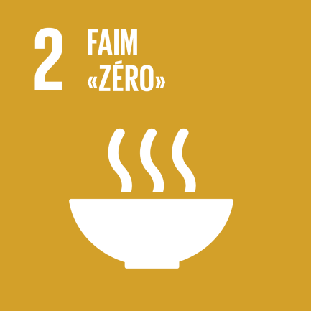 | 2. Faim « ZÉRO » Éliminer la faim, assurer la sécurité alimentaire, améliorer la nutrition et promouvoir l’agriculture durable.
 | 3. Bonne santé et bien-être Permettre à tous de vivre en bonne santé et promouvoir le bien-être de tous à tout âge. |  | 1
 | 4. Education de qualité Assurer l’accès de tous à une éducation de qualité, sur un pied d’égalité, et promouvoir les possibilités d’apprentissage tout au long de la vie. | 1 | 3
 | 5. Egalité entre les sexes Parvenir à l’égalité des sexes et autonomiser toutes les femmes et les filles. | 1 | 4
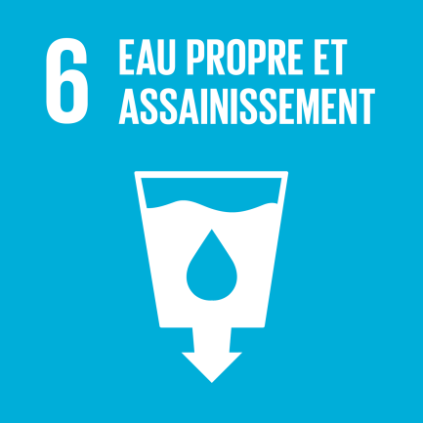 | 6. Eau propre et assainissement Garantir l’accès de tous à l’eau et à l’assainissement et assurer une gestion durable des ressources en eau.
 | 7. Energie propre et d’un coût abordable Garantir l’accès de tous à des services énergé-tiques fiables, durables et modernes à un coût abordable.
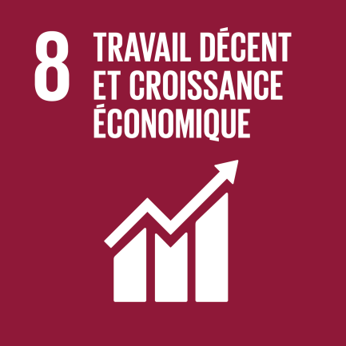 | 8. Travail décent et croissance économique Promouvoir une croissance économique soutenue, partagée et durable, le plein emploi productif et un travail décent pour tous. | 1 | 3
 | 9. Industrie, innovation et infrastructure Bâtir une infrastructure résiliente, promouvoir une industrialisation durable qui profite à tous et en-courager l’innovation. | 1 | 2
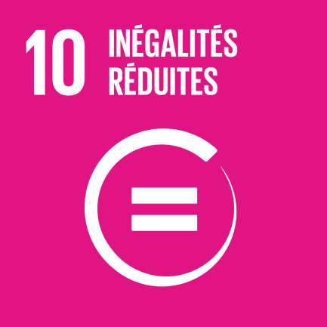 | 10. Inégalités réduites Réduire les inégalités dans les pays et d’un pays à l’autre. | 1
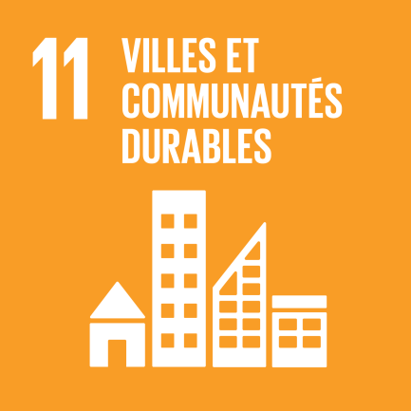 | 11. Villes et communautés durables Faire en sorte que les villes et les établissements humains soient ouverts à tous, sûrs, résilients et durables.
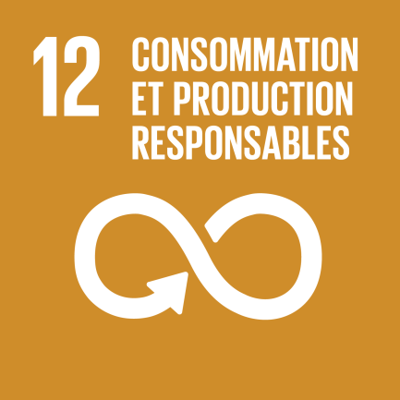 | 12. Consommation et production durable Établir des modes de consommation et de production durables. | 1 | 1
 | 13. Lutte contre les changements climatiques Prendre d’urgence des mesures pour lutter contre les changements climatiques et leurs répercussions. | 1 | 2
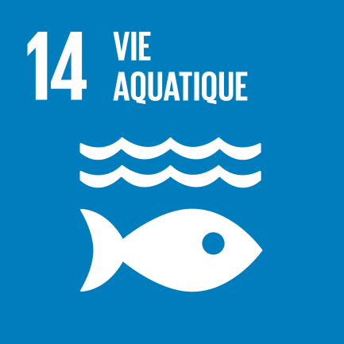 | 14. Vie aquatique Conserver et exploiter de manière durable les océans, les mers et les ressources marines aux fins du développement durable.
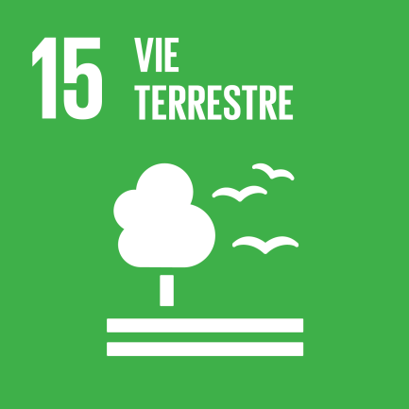 | 15. Vie terrestre Préserver et restaurer les écosystèmes terrestres, en veillant à les exploiter de façon durable, gérer durablement les forêts, lutter contre la désertifica-tion, enrayer et inverser le processus de dégrada-tion des terres et mettre fin à l’appauvrissement de la biodiversité.
 | 16. Paix, justice et institutions efficaces Promouvoir l’avènement de sociétés pacifiques et ouvertes à tous aux fins du développement du-rable, assurer l’accès de tous à la justice et mettre en place, à tous les niveaux, des institutions efficaces, responsables et ouvertes à tous.
 | 17. Partenariats pour la réalisation des objectifs Renforcer les moyens de mettre en oeuvre le Partenariat mondial pour le développement durable et le revitaliser.

Source: | Inspiré d'un outil du site "Le développement durable en Wallonie"
 | https://developpementdurable.wallonie.be/

Radar
Alignement avec lesObjectifs de développement durable
 | Note initiale | Note après amélioration
1: pas de pauvreté | 0 | 0
2: faim "zéro" | 0 | 0
3: bonne santé et bien-être | 0 | 1
4: éducation de qualité | 1 | 3
5: égalité entre les sexes | 1 | 4
6: eau propre et assainissement | 0 | 0
7: énergie propre et d'un coût abordable | 0 | 0
8: travail décent et croissance économique | 1 | 3
9: industrie, innovation et infrastructure | 1 | 2
10: inégalités réduites | 1 | 0
11: villes et communautés durables | 0 | 0
12: consommation et production responsables | 1 | 1
13: mesures relatives à la lutte contre les changements climatiques | 1 | 2
14: vie aquatique | 0 | 0
15: vie terrestre | 0 | 0
16: paix, justice et institutions efficaces | 0 | 0
17: partenariats pour la réalisation des objectifs | 0 | 0

